显示类型
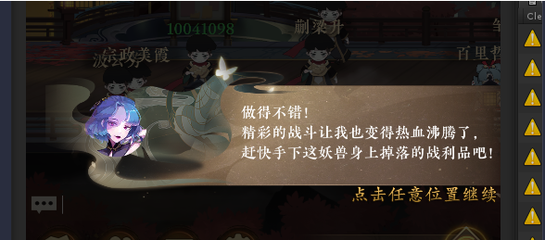
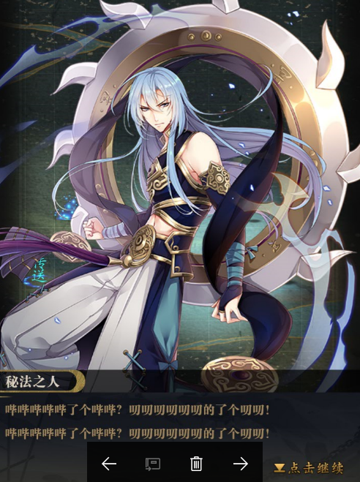
11 | NPC对话

 |  |  |  |  | 参数1 | npcid

 |  |  |  |  | 参数2

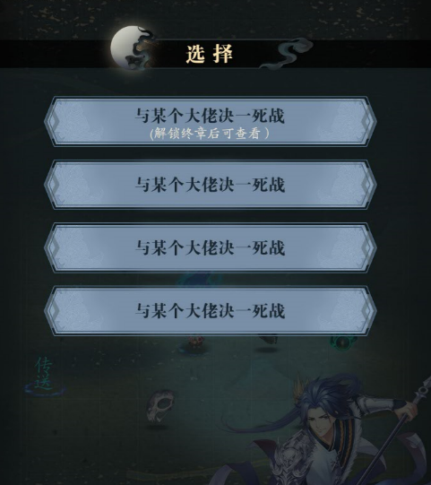
 | 12 | 选择框

 |  |  |  | 参数2

 |  |  |  | 参数1

 |  | 13 | 战斗对话弹窗

